1 Acta de Instalación FITEL
 |  |  | P

ACTA DE INSTALACIÓN - INSTITUCIONES ABONADAS OBLIGATORIAS

1. UBICACIÓN DEL NODO
Nombre de Localidad: |  |  |  |  |  | Código de UBIGEO:
Departamento: |  |  |  |  |  | Provincia:
Distrito: |  |  |  |  |  | Dirección:

2. INSTITUCIÓN BENEFICIARIA
Institución Educativa: |  |  | Centro de Salud: |  |  | Comisaría: |  | Otros:
2.1. Ubicación |  | Georeferenciada (Datum WGS84 grados con aproximación de 5 dígitos) Ejem: 6,011456°
Latitud Sur: |  |  |  |  |  | Longitud Oeste:

2.2. Infraestructura
Tipo de Mástil |  | <º |  |  | Altura (m) |  |  | Identificador de Red

2.3. Equipamiento
2.3.1. CPE
Equipos |  |  | Cantidad | Marca |  | Modelo | Serie |  | Observaciones
ODU-CPE |  |  | 1 | Cambium Networks |  | C050900P171A

2.3.2. Módulo de Acceso (*): |  |  |  | TIPO A |  |  | TIPO B
Equipos |  |  | Cantidad | Marca |  | Modelo | Serie |  | Observaciones
Switch de comunicaciones |  |  | 1 | D-LINK |  | DGS-1210-10P
Access Point Indoor |  |  | 1 | XIRRUS |  | XR600
UPS |  |  | 1 | Emerson |  | GXT-1000 PLUS MT 230
Impresora Multifuncional |  |  | 1 | HP |  | Oficce Jet Pro 8710
Router |  |  | 1 | MIKROTIK
Equipo de computo |  |  | 1 | ADVANCE |  | AI4156
 |  |  |  |  |  |  | N/A
 |  |  |  |  |  |  | N/A
 |  |  |  |  |  |  | N/A
 |  |  |  |  |  |  | N/A
Accesorio (mouse) |  |  | 1 | LOGITECH |  | M90 | HBKM1610016758
 |  |  |  |  |  |  | N/A
 |  |  |  |  |  |  | N/A
 |  |  |  |  |  |  | N/A
 |  |  |  |  |  |  | N/A
Accesorio (teclado) |  |  | 1 | ADVANCE |  | GT-KB08CM | HBKM1610016759
 |  |  |  |  |  |  | N/A
 |  |  |  |  |  |  | N/A
 |  |  |  |  |  |  | N/A
 |  |  |  |  |  |  | N/A
Otros:
(*)Al instalarse los equipos al interior del local de la institución abonada obligatoria, serán propiedad del ABONADO, recayendo bajo su exclusiva responsabilidad el uso adecuado de los mismos.

2.4. Energía Eléctrica del Servicio Instalado |  |  |  |  |  | Comercial |  | No convencional
Disponibilidad de Hora

2.5. Sistema de Puesta a Tierra instituciones
Muestra |  |  | Distancia 1 (Electrodo de corriente) |  | Distancia 2 (Electrodo de tensión) |  | Valor Medio |  | Cumplimiento Técnico
Medida 1 (52%) |  |  | 15 |  | 7.8 |  | N/A |  | 2 muestras: deben ser menor a 5 ohms
Medida 2(62%) |  |  |  |  | 9.3 |  | N/A
Medida 3(72%) |  |  |  |  | 10.8 |  | N/A
(*) El electrodo de corriente estará ubicado a una distancia D del electrodo de tierra (D=6.5*Longitud de la varilla) y el electrodo de tensión se ubicaran al 52%,62% y 72%

2.6. Característica de Propagación

Parámetros |  |  | Valor |  |  | Parámetros |  |  | Valor
Potencia de transmisión (Watts ó dBm) |  |  |  |  |  | Sensibilidad (dBm) |  |  | -82
Frecuencia de operación (MHz) |  |  |  |  |  | Azimuth (X°)
Ancho de banda de canal (MHz) |  |  |  |  |  | Elevación (Y°)
Tipo de Antena |  |  | INTEGRADA |  |  | Patron de radiación* |  |  | SI
Ganancia de Antena (dBi) |  |  | -16 |  |  | Polarización |  |  | V/H
* Se adjunta el patron de radiación teórico dentro de los ESTUDIOS DE INGENIERIA.

2.7. Mediciones de Enlaces
CPE | Estación Local | RSS CPE dBm | RSS Local dBm | Throughput (Mbps) | Cell ID | Modcod | Tiempo Promedio (ms) | Valor de capacidad (Mbps) | Distancia entre Estaciones(m) | Frecuencia Configurada
 |  |  |  | 5 | S0 | 64-QAM 5/6

2.8. Conectividad a la Red*
Verificación de conectividad a dirección web: www.gilat.com.pe
Conectividad al nodo (tiempo de ida y vuelta) [ms]
Conectividad al Nodo Distrital de cabecera (tiempo de ida y vuelta) [ms]
* Como parte del acta se adjuntará las capturas de pantalla de las pruebas

3. OBSERVACIONES GENERALES

4. DATOS DEL ENCARGADO
Nombtre del Encargado
Documento de Identidad
Celular de Contacto
Email

X
5. FOTOGRAFIAS
N° | Fotografías/ Pantallazos |  |  |  |  |  | Cumple |  | Descripción
1 | Fotografía panorámica de la localidad. |  |  |  |  |  | SI NO
X
2 | Fotografía de la fachada del local o lugar donde se instaló el servicio. |  |  |  |  |  | SI NO
X
3 | Fotografía del equipamiento instalado, mostrando al abonado o autoridad de localidad (una foto por servicio). |  |  |  |  |  | SI NO
x
4 | Fotografía de todo el equipamiento de transmisión. |  |  |  |  |  | SI NO
X
5 | Sistema de energía. |  |  |  |  |  | SI NO
x
6 | Fotografía del Documento de Identidad del representante de Institución Beneficiaria (en caso de no tener, se deberá indicar el motivo por el cual no se presenta DNI). |  |  |  |  |  | SI NO
x
7 | Fotografía de todo los equipos del módulo de acceso a internet. |  |  |  |  |  | SI NO
x
8 | Sistema de Puesta a tierra |  |  |  |  |  | SI NO
x
9 | Medición del pozo a tierra mostrando la escala utilizada por cada medición. |  |  |  |  |  | SI NO
X
10 | Característica del Enlace. |  |  |  |  |  | SI NO
X
11 | Verificación de conectividad a la red |  |  |  |  |  | SI NO
(*) En el caso de no tomar la foto detallar el motivo por el cual se realizó y tomar una foto que sustente dicha acción.

6. Firmas

Descripción | Nombres y Apellidos |  |  |  |  | DNI | Cargo |  | Email | Firma, Sello y Huella Digital
Representante de la institución Beneficiaria
Representante del operador

3 Pantallas de Configuración
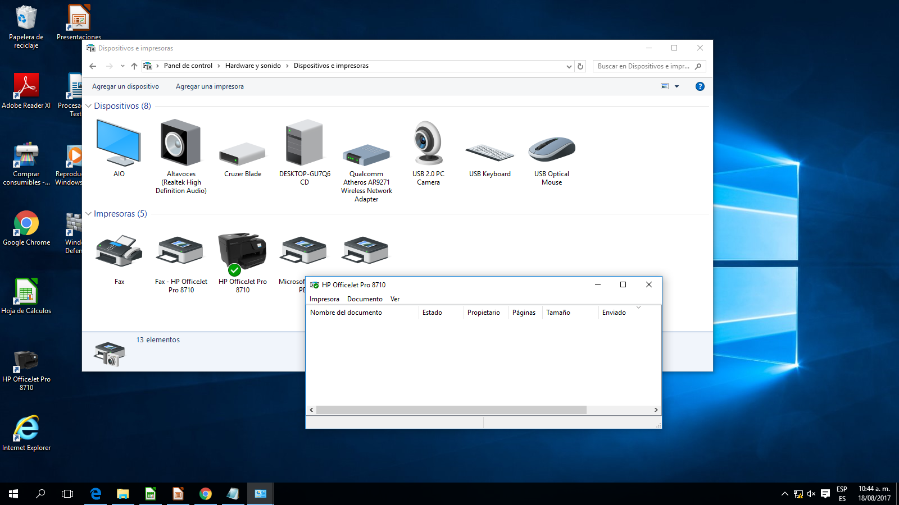
REPORTE DE INSTALACIÓN DE INSTITUCIÓN BENEFICIARIA

CAPTURAS DE PANTALLA DE CONFIGURACIÓN ACCESS POINT

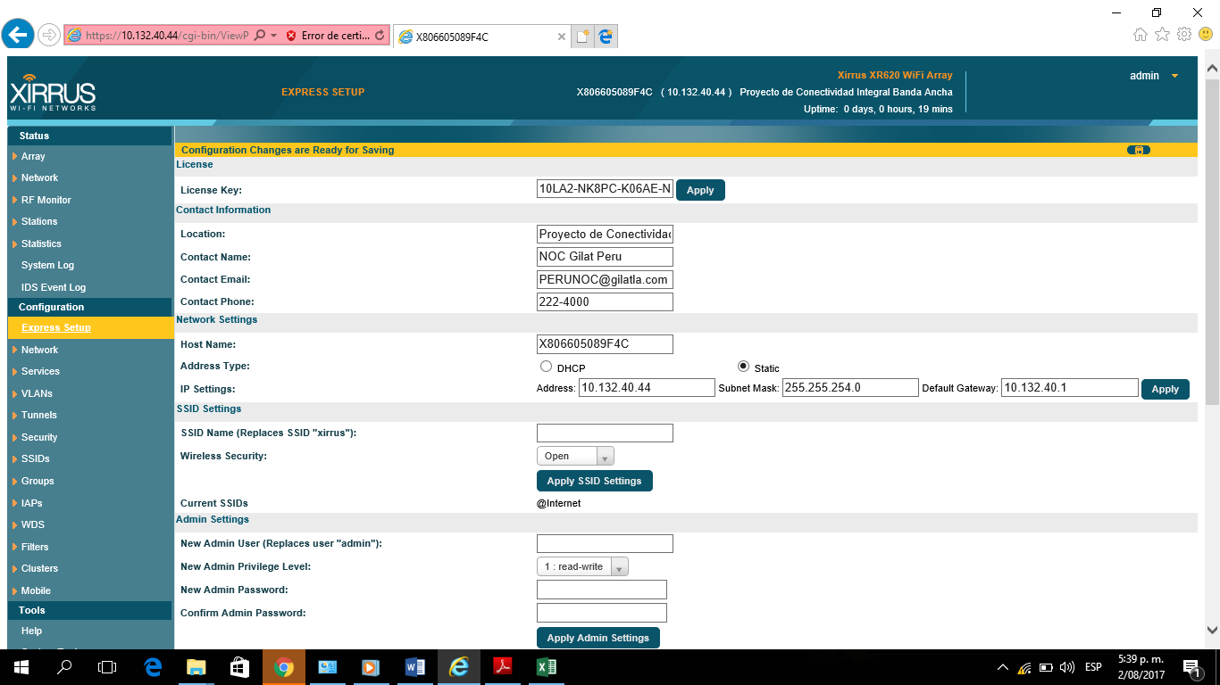

CAPTURAS DE PANTALLA DE CONFIGURACIÓN ROUTER MIKROTIK

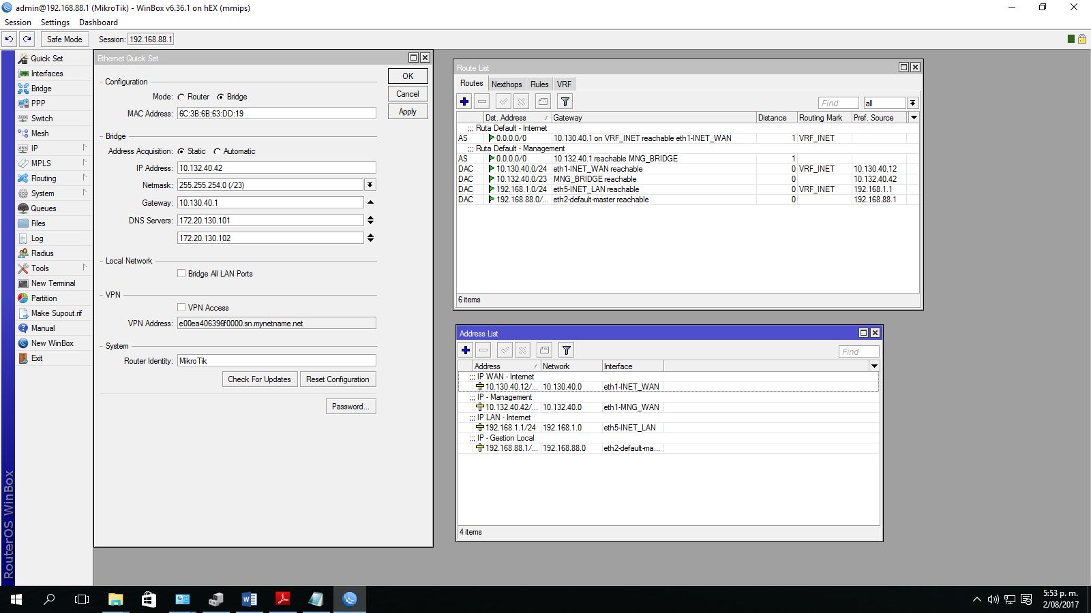

CAPTURAS DE PANTALLA DE CONFIGURACIÓN SWITCH DLINK

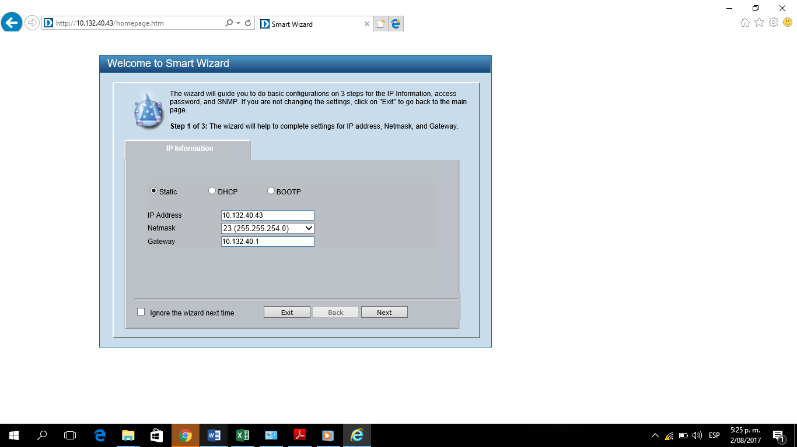

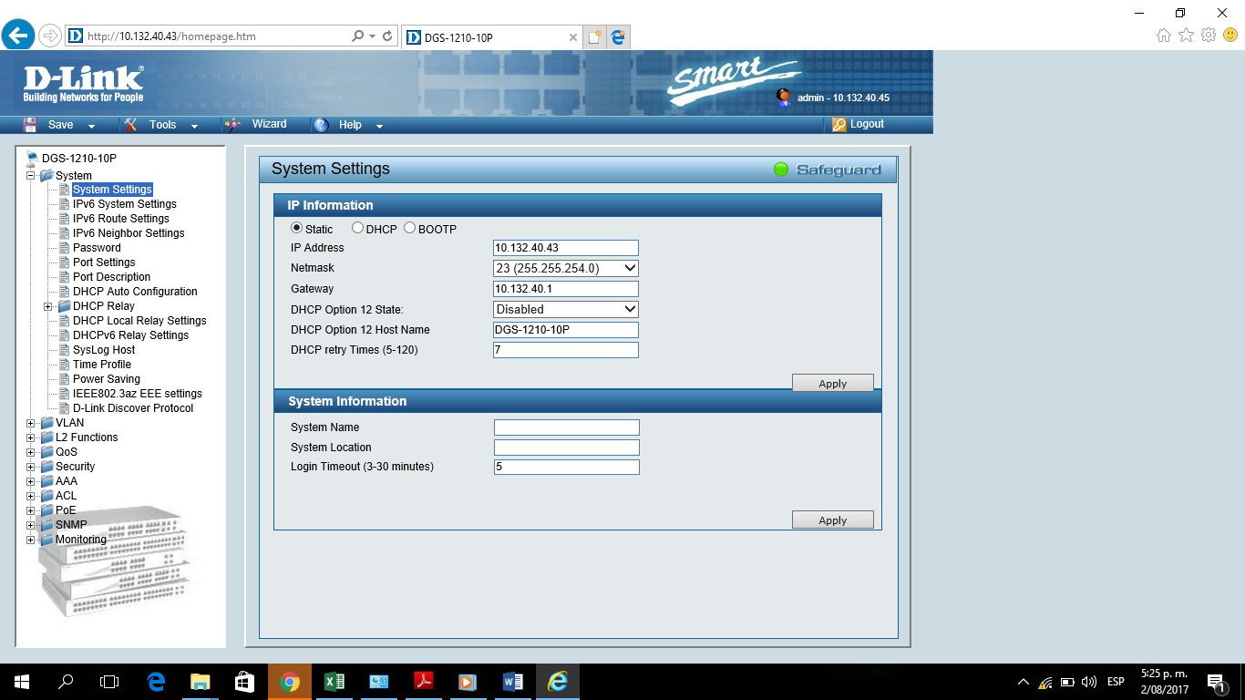

CAPTURAS DE PANTALLA DE CONFIGURACIÓN UPS

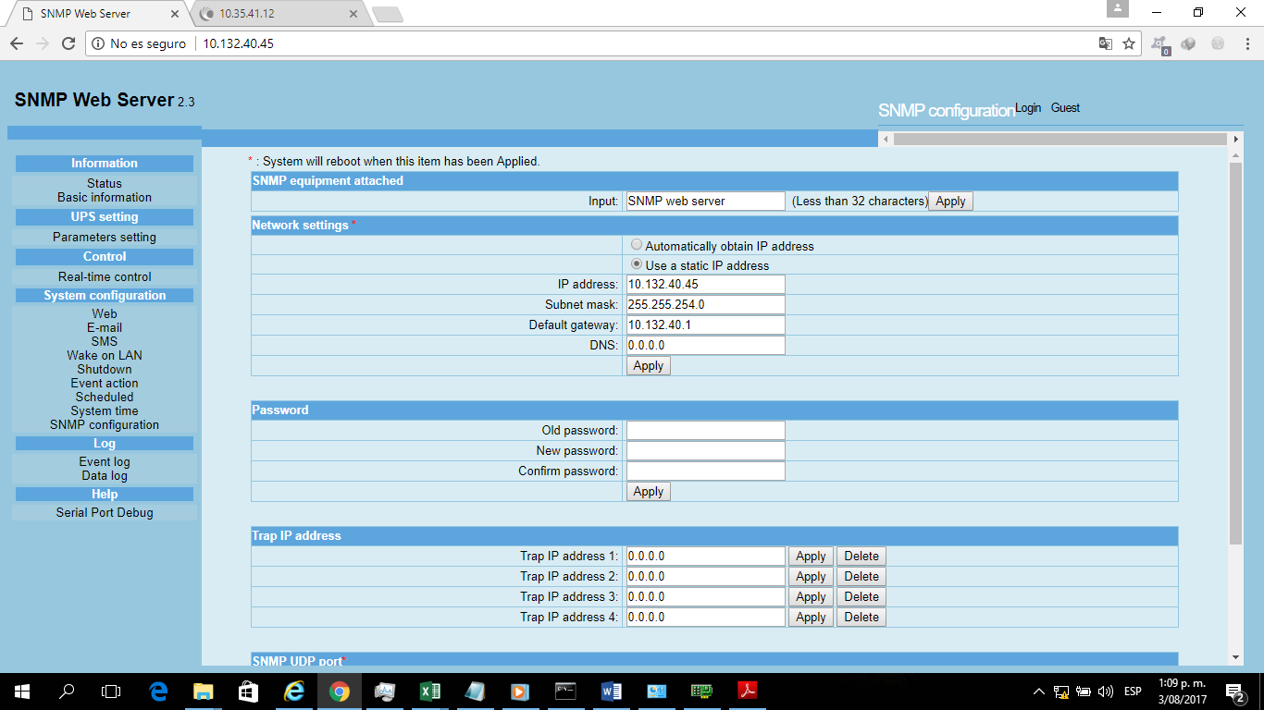

CAPTURAS DE PANTALLA DE CONFIGURACIÓN ALL IN ONE

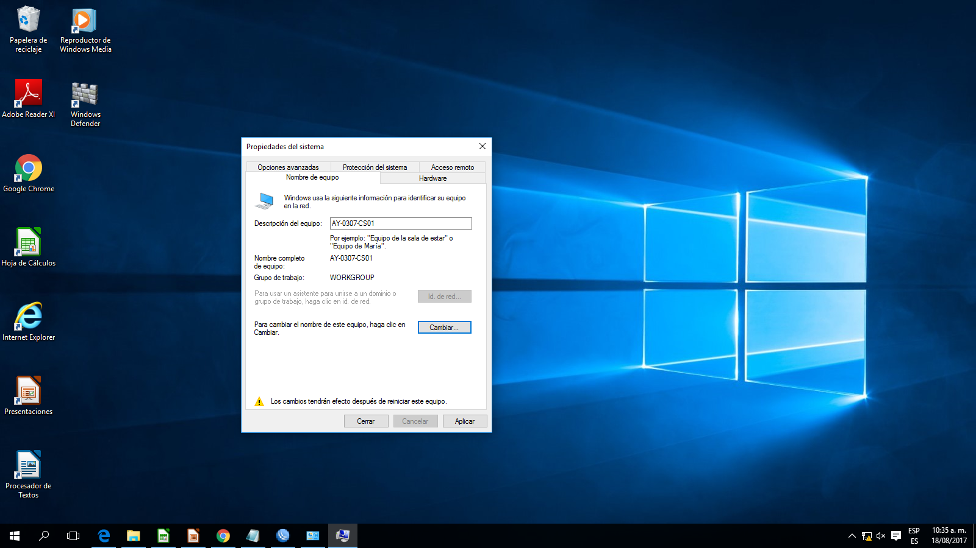
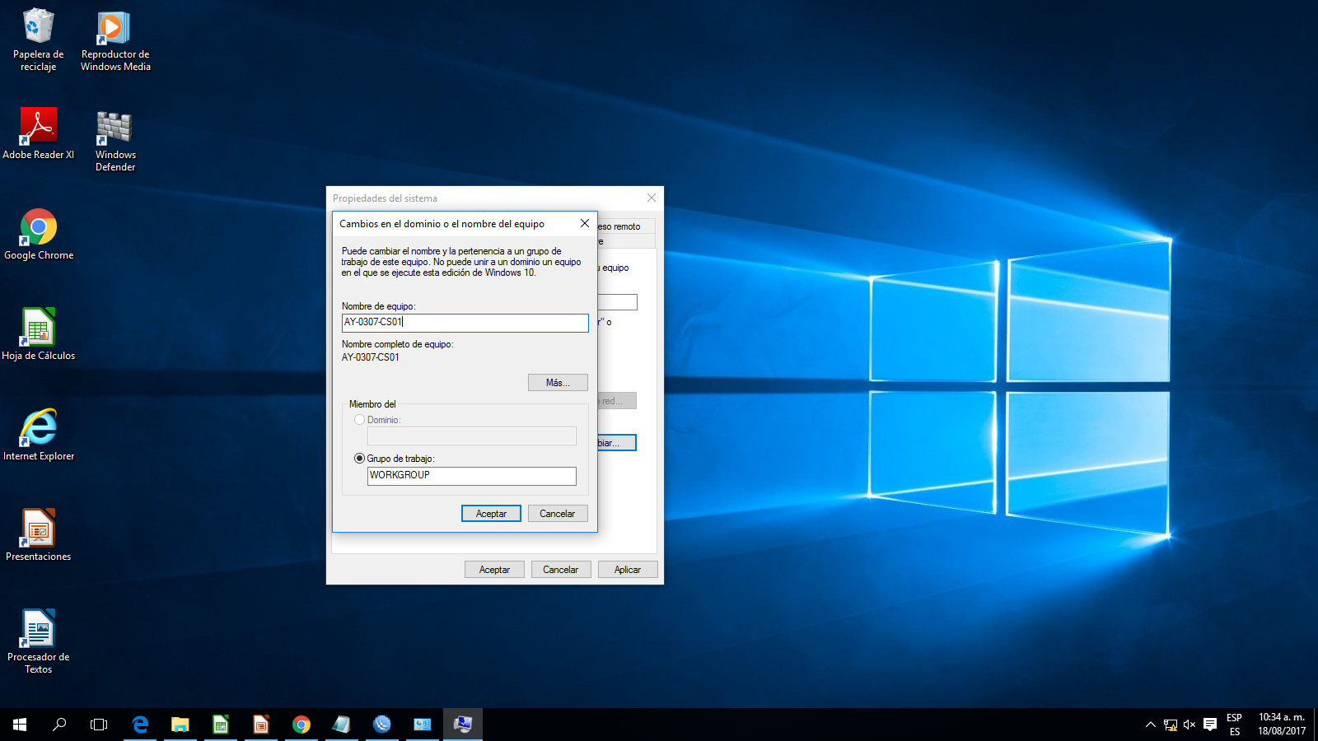

CAPTURAS DE PANTALLA DE CONFIGURACIÓN IMPRESORA

7 Reporte Fotográfico IIBB CPE
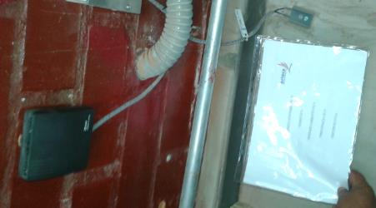

REPORTE FOTOGRÁFICO
1. Fotografía panorámica de la Localidad

 |  |  | Comentario foto: (incluir cartel)
 |  |  | Fotografía panorámica de la localidad.

2. Fotografía de la fachada de la Institución

 |  | Comentario foto: (incluir cartel)
 |  | Fotografía de la fachada de la Institución

3. Fotografía del equipamiento instalado, mostrando al abonado o autoridad de localidad (una foto por servicio)

 | Comentario foto: Impresora |  |  | Comentario foto: Switch
 | Equipamiento Instalado con Representante de Institución (el representante deberá estar sujetando el cartel de la IIBB) |  |  | Equipamiento Instalado con Representante de Institución (el representante deberá estar sujetando el cartel de la IIBB)

 | Comentario foto: Router |  |  | Comentario foto: PCs encendidas
 | Equipamiento Instalado con Representante de Institución (el representante deberá estar sujetando el cartel de la IIBB) |  |  | Equipamiento Instalado con Representante de Institución (el representante deberá estar sujetando el cartel de la IIBB)

 | Comentario foto: UPS |  |  | Comentario foto: Access Point
 | Equipamiento Instalado con Representante de Institución (el representante deberá estar sujetando el cartel de la IIBB) |  |  | Equipamiento Instalado con Representante de Institución (el representante deberá estar sujetando el cartel de la IIBB)

4. Fotografía de todo el equipamiento de transmisión.

 | Comentario foto: ODU-CPE |  |  | Comentario foto: MASTIL
 | Equipamiento Instalado con cartel de IIBB |  |  | Equipamiento Instalado con cartel de IIBB

 | Comentario foto: Foto panorámica de antena instalada en mástil |  |  | Comentario foto: Recorrido STFP Cat5e
 | Equipamiento Instalado con cartel de IIBB |  |  | Equipamiento Instalado con cartel de IIBB

 | Comentario foto: INGRESO DE SFTP |  |  | Comentario foto: RECORRIDO DE SFTP POR CANALETA
 | Equipamiento Instalado con cartel de IIBB |  |  | Equipamiento Instalado con cartel de IIBB

 | Comentario foto: POE |  |  | Comentario foto: Patch cord POE / ROUTER
 | Equipamiento Instalado con cartel de IIBB |  |  | Equipamiento Instalado con cartel de IIBB

5. SISTEMA DE ENERGÍA
IMPORTANTE En Instituciones tipo A (Postas y comisarias): La instalación de los equipos se realizará desde una toma de energía existente, siempre que cumpla con las siguiente consideraciones: - Tipo de cable de energía en tomacorriente existente (empalme): El diámetro del conductor existente deberá de ser como minino de 2.5 mm2 THW o 14 AWG, se recomienda uso de cable apantallado 3x14 AWG (Negro/Rojo/Blanco) / 14 AWG - tripolar(vulcanizado) /THW 2.5 mm2 - tripolar(vulcanizado) /LSOHRF-70_2.5mm2 – tripolar(vulcanizado) /NMT 2.5mm2 - tripolar(vulcanizado) --> El cumplimento de esta consideración se evidenciara mediante Imagen 5.3 - Acta de instalación instituciones abonadas obligatorias. - Toma de energía a instalar: Tipo Nema 5-15 --> El cumplimento de esta consideración se evidenciara mediante Imagen 5.4 - Acta de instalación instituciones abonadas obligatorias. De no cumplirse con estas consideraciones, se deberá realizar la instalación de una nueva toma de energía desde el tablero general, con las consideraciones ya descritas en el presente documento.
IMPORTANTE En Instituciones tipo B (Colegios): Las instalaciones eléctricas se realizarán desde el tablero secundario, de NO existir tablero secundario se realizará desde el TABLERO GENERAL, tomar las siguientes consideraciones para las tomas eléctricas: - Llave de energía a instalar: Tipo térmica (15A / 20A) --> El cumplimiento de esta consideración se evidencia mediante Imagen 5.2 - Acta de instalación instituciones abonadas obligatorias. - Tipo de cable de energía a usar en tomacorriente: Apantallado 3x14 AWG (Negro/Rojo/Blanco) y con conexión al sistema puesta a Tierra. -->El cumplimiento de esta consideración se evidencia mediante imagen 5.3 - Acta de instalación instituciones abonadas obligatorias. - Toma de energía a usar: Tipo Nema 5-15 en buen estado --> El cumplimento de esta consideración se evidenciara mediante Imagen 5.4 - Acta de instalación instituciones abonadas obligatorias.

 | Comentario foto: TABLERO GENERAL / TABLERO SECUNDARIO |  |  | Comentario foto: INSTALACIÓN DE BREAKER
 | Fotografía de tablero general en instituciones tipo B (Colegios) obligatoriamente y para instituciones tipo A (Centro de salud y Comisarias) de no cumplir con las consideraciones mínimas para instalar desde tomacorriente. La imagen deberá estar acompañada del cartel para IIBB. |  |  | Imagen del breaker instalado, para instituciones tipo B debe ser de 15A a 20A, con cartel de IIBB

 | Comentario foto: CABLE CONEXIÓN ELECTRICA |  |  | Comentario foto: TOMAS DE ENERGÍA
 | Imagen de cable usado en conexión electrica. Para instituciones tipo A la imagen debe mostrar la conexión entre cable preexistente en tomacorriente con cable para nueva instalación, con cartel de IIBB que evidencia el tipo de cable existente. Para instituciones tipo B la imagen debe mostrar la conexion del tomacorriente con su respectivo aterramiento. Recordar que para instituciones tipo B se cableada desde tablero secundario/ principal. |  |  | Toma de energía Instalado con cartel de IIBB, el tomacorriente deberá ser tipo nema 5- 15, para Instituciones tipo A la imagen debe evidenciar la puesta a tierra.

 |  |  |  | Comentario foto: FOTO INTERNA DE INSTALACIÓN DE BREAKER
 |  |  |  | Imagen de conexión interna del breaker con cartel de IIBB, que evidencia los tipos de conexiones.

6. Documento de Identidad de Representante/Abonado (de no tener, declaración jurada)

 | COMENTARIO FOTO: DNI/DECLARACIÓN JURADA REPRESENTANTE/ABONADO

7. Equipos de Módulo de Acceso

 | Nota: Todas las imágenes en esta sección estarán acompañadas del cartel para IIBB

 | Comentario foto: SWITCH (debe mostrarse el etiquetado) |  |  | Comentario foto: ROUTER (debe mostrarse el etiquetado)

 | Comentario foto: REGLETA DE ENERGÍA (debe mostarse el led) |  |  | Comentario foto: UPS

 | Comentario foto: COMPUTADOR (AS) |  |  | Comentario foto: ACCESS POINT

 | Comentario foto: IMPRESORA |  |  | Comentario foto: FOTO PANORAMICA DE SALA DE EQUIPOS

 | Comentario foto: JACK RJ45

8. Pozo a Tierra: Protección de equipos (Esta sección no aplica para instituciones tipo A)

Nota: Todas las imágenes en esta sección estarán acompañadas del cartel para IIBB, además de la respectiva medición con el telurometro.

 | Comentario foto: Fotografia donde se muestre instalación del pozo a tierra (N° 1), incluir cartel IIBB |  |  | Comentario foto: Fotografia donde se muestre las conexiones en la caja de registro. Incluir cartel IIBB

Medición de Pozo a Tierra: Protección de equipos (Esta sección no aplica para instituciones tipo A)

 | Comentario foto: Fotografia de escala utilizada y resultado de medición N° 1 con telurometo, incluir cartel de IIBB |  |  | Comentario foto: Fotografia de escala utilizada y resultado de medición N° 2 con telurometo, incluir cartel de IIBB

 | Comentario foto: Fotografia de escala utilizada y resultado de medición N° 3 con telurometo, incluir cartel de IIBB

9. Pozo a Tierra Pararrayos: Protección a personas

Nota: Todas las imágenes en esta sección estarán acompañadas del cartel para IIBB, además de la respectiva medición con el telurometro.

 | Comentario foto: Fotografia donde se muestre instalación del pozo a tierra (N° 1), incluir cartel IIBB |  |  | Comentario foto: Fotografia donde se muestre instalación del pozo a tierra (N° 2), de ser necesario. Incluir cartel IIBB

Medición de Pozo a Tierra Pararrayos: Protección a personas

 | Comentario foto: Fotografia de escala utilizada y resultado de medición N° 1 con telurometo, incluir cartel de IIBB |  |  | Comentario foto: Fotografia de escala utilizada y resultado de medición N° 2 con telurometo, incluir cartel de IIBB

 | Comentario foto: Fotografia de escala utilizada y resultado de medición N° 3 con telurometo, incluir cartel de IIBB



10. Caracteristicas del enlace

 | Pantallas de configuración: Epmp1000 Force 180 (incluir todas las pantallas donde se configure)

 | Comentario foto: Pantalla de configuración (home) |  |  | Comentario foto: Pantalla de configuración (security)

 | Comentario foto: Pantalla de configuración (Radio - parte 1) |  |  | Comentario foto: Configuración del sistema (Radio - parte 2)

 | Comentario foto: Configuración del sistema (System - parte 1) |  |  | Comentario foto: Configuración del sistema (System - parte 2)

 | Pantallas de configuración: Epmp1000 Force 180 (incluir todas las pantallas donde se configure)

 | Comentario foto: Pantalla de configuración (Network - parte 1) |  |  | Comentario foto: Pantalla de configuración (network - parte 2)

 | Comentario foto: Pantalla de configuración (Monitor Wireless) |  |  | Comentario foto: Configuración del sistema (tools Wireleess Linktest)

11. Verificación de conectividad a la siguiente dirección web: www.gilat.com.pe
Nota: Todas las imágenes en esta sección estarán acompañadas del cartel para IIBB.

 | Comentario Foto : FOTOGRAFÍA DEL MONITOR DONDE SE MUESTRE LA CONEXIÓN AL SITIO WEB

 | Comentario Foto : FOTOGRAFÍA DEL MONITOR DONDE SE MUESTRE CONECTIVIDAD AL NODO TERMINAL

 | Comentario Foto : FOTOGRAFÍA DEL MONITOR DONDE SE MUESTRE CONECTIVIDAD AL NODO DISTRITAL DE CABECERA

